počasie
category | minimum | maximum | priemer | oblačnosť(%) | oblačnosť | Total kWh
2022-01-01 | 1 | 4 | 2.5 | 5 | zamračeno | 0.11 |  | celkovo | február |  | mesiac | jasno | prevažne jasno | čiastočne zamračeno | prevažne zamračeno | zamračeno | index |  |  | Počet dní v mesiaci | jasno | prevažne jasno | čiastočne zamračeno | prevažne zamračeno | zamračeno | index oblačnosti
2022-01-02 | 2 | 7 | 4.5 | 5 | zamračeno | 0.29 | jasno | 2.1055319149 | 2.52 |  | Január | 0 | 4 | 4 | 9 | 14 | 4.06 |  |  | Marec | 16 | 4 | 4 | 9 | 14 | 1.97
2022-01-03 | 2 | 9 | 5.5 | 5 | zamračeno | 0.17 | prevažne jasno | 1.8240206186 | 1.90 |  | Február | 0 | 4 | 8 | 11 | 5 | 3.61 |  |  | Júl | 9 | 13 | 4 | 2 | 3 | 2.26
2022-01-04 | 3 | 7 | 5 | 5 | zamračeno | 0.12 | čiastočne zamračeno | 1.2874666667 | 1.25 |  | Marec | 16 | 5 | 6 | 3 | 1 | 1.97
Min/Max teplota za mesiac
 |  |  | priemerná teplota
Január | -12 | 9 | -0.7
Február | -7 | 10 | 1.9
Marec | 0 | 20 | 3.4
Apríl | 0 | 21 | 6.6
Máj | 2 | 25 | 14.0
Jún | 7 | 28 | 19.0
Júl | 8 | 27 | 19.4
August | 11 | 22 | 20.5
September | 3 | 25 | 13.4
Október | 0 | 22 | 11.2
November | -4 | 15 | 5.1
December | -14 | 10 | 0.0
2022-01-05 | 2 | 6 | 4 | 5 | zamračeno | 0.02 | prevažne zamračeno | 0.62310810811 | 0.64 |  | Apríl | 2 | 8 | 6 | 7 | 7 | 3.30
2022-01-06 | -4 | 3 | -0.5 | 5 | zamračeno | 0.11 | zamračeno | 0.26916666667 | 0.64 | počet | Máj | 2 | 15 | 9 | 4 | 1 | 2.58
2022-01-07 | -9 | 1 | -4 | 2 | prevažne jasno | 2.03 |  |  |  | dní | Jún | 7 | 16 | 5 | 2 | 0 | 2.07
2022-01-08 | -10 | -2 | -6 | 3 | čiastočne zamračeno | 0.71 |  |  |  |  | Júl | 9 | 13 | 4 | 2 | 3 | 2.26
2022-01-09 | -5 | 1 | -2 | 4 | prevažne zamračeno | 1.38 |  |  |  |  | August | 6 | 16 | 5 | 1 | 3 | 2.32
2022-01-10 | -1 | 4 | 1.5 | 4 | prevažne zamračeno | 1.15 |  |  |  |  | September | 0 | 8 | 7 | 7 | 8 | 3.50
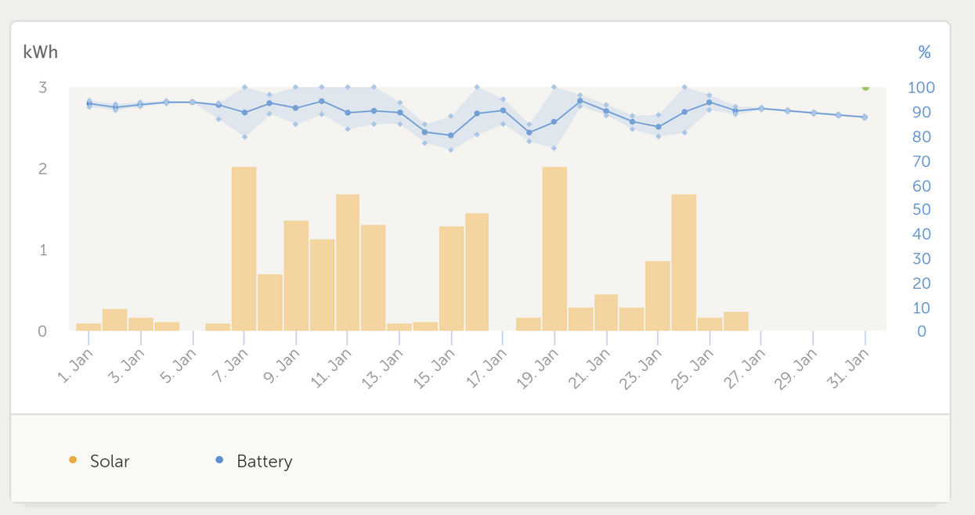
2022-01-11 | -7 | 0 | -3.5 | 3 | čiastočne zamračeno | 1.69 |  |  |  |  | Október | 0 | 6 | 8 | 12 | 5 | 3.52
2022-01-12 | -9 | -2 | -5.5 | 3 | čiastočne zamračeno | 1.33 |  |  |  |  | November | 0 | 1 | 7 | 10 | 12 | 4.10
2022-01-13 | -5 | 0 | -2.5 | 5 | zamračeno | 0.1 |  |  |  |  | December | 5 | 1 | 6 | 6 | 13 | 3.68
2022-01-14 | -1 | 3 | 1 | 5 | zamračeno | 0.13
2022-01-15 | -6 | 4 | -1 | 2 | prevažne jasno | 1.31 |  |  |  |  | Stĺpec1 | jasno | prevažne jasno | čiastočne zamračeno | prevažne zamračeno | zamračeno
2022-01-16 | -8 | 2 | -3 | 3 | čiastočne zamračeno | 1.46 |  |  |  |  | Jar | 20 | 28 | 21 | 14 | 9 | 92
2022-01-17 | 0 | 3 | 1.5 | 5 | zamračeno | 0.02 |  |  |  |  | Leto | 22 | 45 | 14 | 5 | 6 | 92
2022-01-18 | -4 | 2 | -1 | 5 | zamračeno | 0.17 |  |  |  |  | Jeseň | 0 | 15 | 22 | 29 | 25 | 91
2022-01-19 | -7 | 2 | -2.5 | 2 | prevažne jasno | 2.03 |  |  |  |  | Zima | 5 | 9 | 18 | 26 | 32 | 90
2022-01-20 | -4 | 3 | -0.5 | 4 | prevažne zamračeno | 0.31 |  |  |  |  |  |  |  |  |  |  | 365
2022-01-21 | -4 | -1 | -2.5 | 4 | prevažne zamračeno | 0.46
Množstvo vyrobenej energie za každý mesiac
 | Total kWh
Január | 18.41
Február | 11.14
Marec | 61.05
Apríl | 43.76
Máj | 57.21
Jún | 62.74
Júl | 60.67
August | 62.07
September | 37.79
Október | 33.91
November | 12.08
December | 12.34
2022-01-22 | -5 | -1 | -3 | 5 | zamračeno | 0.3
2022-01-23 | -10 | -1 | -5.5 | 4 | prevažne zamračeno | 0.88 |  |  |  |  | Mesiac | min. teplota | max.teplota | rozdiel | Priemerná teplota | Total kWh
2022-01-24 | -12 | 0 | -6 | 2 | prevažne jasno | 1.7 |  |  |  |  | Január | -12 | 9 | 21 | -0.7 | 18.41 |  |  |  |  |  |  |  |  |  |  | Mesiac | min. teplota | max.teplota | rozdiel | Priemerná teplota | Total kWh
2022-01-25 | -4 | -1 | -2.5 | 4 | prevažne zamračeno | 0.18 |  |  |  |  | Február | -7 | 10 | 17 | 1.9 | 11.14 |  |  |  |  |  |  |  |  |  |  | Január | -12 | 9 | 21 | -0.7 | 18.41
2022-01-26 | -2 | 3 | 0.5 | 5 | zamračeno | 0.25 |  |  |  |  | Marec | 0 | 20 | 20 | 3.4 | 61.05 |  |  |  |  |  |  |  |  |  |  | Február | -7 | 10 | 17 | 1.9 | 11.14
2022-01-27 | 0 | 2 | 1 | 4 | prevažne zamračeno | 0 |  |  |  |  | Apríl | 0 | 21 | 21 | 6.6 | 43.76 |  |  |  |  |  |  |  |  |  |  | Marec | 0 | 20 | 20 | 3.4 | 61.05
2022-01-28 | 1 | 3 | 2 | 5 | zamračeno | 0 |  |  |  |  | Máj | 2 | 27 | 25 | 14.0 | 57.21 |  |  |  |  |  |  |  |  |  |  | Apríl | 0 | 21 | 21 | 6.6 | 43.76
2022-01-29 | -6 | 1 | -2.5 | 4 | prevažne zamračeno | 0 |  |  |  |  | Jún | 7 | 35 | 28 | 19.0 | 62.74 |  |  |  |  |  |  |  |  |  |  | Máj | 2 | 25 | 0 | 14.0 | 57.21
2022-01-30 | 1 | 4 | 2.5 | 5 | zamračeno | 0 |  |  |  |  | Júl | 8 | 35 | 27 | 19.4 | 60.67 |  |  |  |  |  |  |  |  |  |  | Jún | 7 | 28 | 0 | 19.0 | 62.74
2022-01-31 | -1 | 2 | 0.5 | 4 | prevažne zamračeno | 0 |  |  |  |  | August | 11 | 33 | 22 | 20.5 | 62.07 |  |  |  |  |  |  |  |  |  |  | Júl | 8 | 27 | 0 | 19.4 | 60.67
2022-02-01 | -4 | 1 | -1.5 | 5 | zamračeno | 0 |  |  |  |  | September | 3 | 28 | 25 | 13.4 | 37.79 |  |  |  |  |  |  |  |  |  |  | August | 11 | 22 | 0 | 20.5 | 62.07
2022-02-02 | 0 | 3 | 1.5 | 5 | zamračeno | 0 |  |  |  |  | Október | 0 | 22 | 22 | 11.2 | 33.91 |  |  |  |  |  |  |  |  |  |  | September | 3 | 25 | 0 | 13.4 | 37.79
2022-02-03 | -2 | 4 | 1 | 4 | prevažne zamračeno | 0 |  |  |  |  | November | -4 | 15 | 19 | 5.1 | 12.08 |  |  |  |  |  |  |  |  |  |  | Október | 0 | 22 | 22 | 11.2 | 33.91
2022-02-04 | -5 | 3 | -1 | 4 | prevažne zamračeno | 0 |  |  |  |  | December | -14 | 10 | 24 | 0.0 | 12.34 |  |  |  |  |  |  |  |  |  |  | November | -4 | 15 | 19 | 5.1 | 12.08
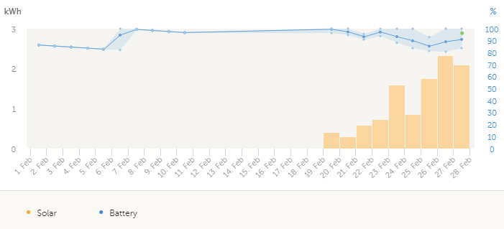
2022-02-05 | -5 | 4 | -0.5 | 4 | prevažne zamračeno | 0 |  |  |  |  |  |  |  |  |  |  |  |  |  |  |  |  |  |  |  |  | December | -14 | 10 | 24 | 0.0 | 12.34
2022-02-06 | -4 | 3 | -0.5 | 4 | prevažne zamračeno | 0
Množstvo vyrobenej energie za vybrané mesiace
2022-02-07 | 0 | 3 | 1.5 | 4 | prevažne zamračeno | 0
2022-02-08 | 0 | 5 | 2.5 | 5 | zamračeno | 0
2022-02-09 | 1 | 6 | 3.5 | 4 | prevažne zamračeno | 0 |  |  |  |  |  |  |  |  | porovnávanie
2022-02-10 | 1 | 10 | 5.5 | 3 | čiastočne zamračeno | 0 |  |  |  |  | Mesiac | Priemerná teplota | Total kWh |  | vybraných
2022-02-11 | -1 | 6 | 2.5 | 5 | zamračeno | 0 |  |  |  |  | Január | -0.7 | 18.41 |  | mesiacov
2022-02-12 | -5 | 5 | 0 | 2 | prevažne jasno | 0 |  |  |  |  | Marec | 3.4 | 61.05
2022-02-13 | -7 | 6 | -0.5 | 2 | prevažne jasno | 0 |  |  |  |  | Jún | 19.0 | 62.74
2022-02-14 | -6 | 8 | 1 | 3 | čiastočne zamračeno | 0 |  |  |  |  | September | 13.4 | 37.79
2022-02-15 | -4 | 10 | 3 | 3 | čiastočne zamračeno | 0
2022-02-16 | 2 | 9 | 5.5 | 4 | prevažne zamračeno | 0
2022-02-17 | 4 | 9 | 6.5 | 3 | čiastočne zamračeno | 0 |  |  |  |  | Mesiac | jasno | prevažne jasno | čiastočne zamračeno | prevažne zamračeno | zamračeno | index
2022-02-18 | 1 | 9 | 5 | 4 | prevažne zamračeno | 0 |  |  |  |  | Január | 0 | 4 | 4 | 9 | 14 | 4.06
2022-02-19 | -3 | 10 | 3.5 | 3 | čiastočne zamračeno | 0.36 |  |  |  |  | Marec | 16 | 5 | 6 | 3 | 1 | 1.97
2022-02-20 | -4 | 3 | -0.5 | 4 | prevažne zamračeno | 0.26 |  |  |  |  | Jún | 7 | 16 | 5 | 2 | 0 | 2.07
2022-02-21 | -1 | 6 | 2.5 | 4 | prevažne zamračeno | 0.26 |  |  |  |  | September | 0 | 8 | 7 | 7 | 8 | 3.50
2022-02-22 | -2 | 7 | 2.5 | 4 | prevažne zamračeno | 0.82
Množstvo vyrobenej energie v Marci
44621 | 2.44
44622 | 2.37
44623 | 1.99
44624 | 1.38
44625 | 0.36
44626 | 2.27
44627 | 0.8
44628 | 1.35
44629 | 1
44630 | 2.1
44631 | 2.23
44632 | 2.74
44633 | 3.06
44634 | 1.77
44635 | 2.05
44636 | 0.39
44637 | 2.39
44638 | 1.46
44639 | 2.77
44640 | 2.75
44641 | 2.75
44642 | 2.7
44643 | 2.41
44644 | 2.87
44645 | 2.14
44646 | 2.74
44647 | 2.97
44648 | 2.4
44649 | 1.16
44650 | 0.83
44651 | 0.41
2022-02-23 | -2 | 8 | 3 | 3 | čiastočne zamračeno | 0.79
2022-02-24 | -4 | 10 | 3 | 3 | čiastočne zamračeno | 1.87
2022-02-25 | -3 | 6 | 1.5 | 2 | prevažne jasno | 0.83
2022-02-26 | -5 | 6 | 0.5 | 5 | zamračeno | 1.86
2022-02-27 | -3 | 6 | 1.5 | 2 | prevažne jasno | 2.51
2022-02-28 | -2 | 3 | 0.5 | 3 | čiastočne zamračeno | 1.58 |  |  |  |  |  |  | marec
2022-03-01 | -6 | 7 | 0.5 | 1 | jasno | 2.44 |  |  |  |  | 2022-03-01 | 2.44 | jasno | 0.5
2022-03-02 | -5 | 7 | 1 | 1 | jasno | 2.37 |  |  |  |  | 2022-03-02 | 2.37 | jasno | 1
2022-03-03 | -5 | 5 | 0 | 1 | jasno | 1.99 |  |  |  |  | 2022-03-03 | 1.99 | jasno | 0
2022-03-04 | -5 | 2 | -1.5 | 3 | čiastočne zamračeno | 1.38 |  |  |  |  | 2022-03-04 | 1.38 | čiastočne zamračeno | -1.5
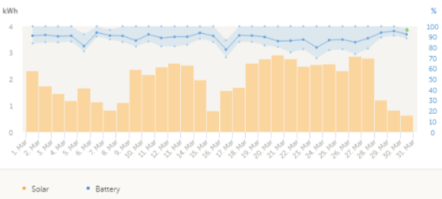
2022-03-05 | -5 | 3 | -1 | 3 | čiastočne zamračeno | 0.36 |  |  |  |  | 2022-03-05 | 0.36 | čiastočne zamračeno | -1
marec
44621 | 2.44
44622 | 2.37
44623 | 1.99
44624 | 1.38
44625 | 0.36
44626 | 2.27
44627 | 0.8
44628 | 1.35
44629 | 1
44630 | 2.1
44631 | 2.23
44632 | 2.74
44633 | 3.06
44634 | 1.77
44635 | 2.05
44636 | 0.39
44637 | 2.39
44638 | 1.46
44639 | 2.77
44640 | 2.75
44641 | 2.75
44642 | 2.7
44643 | 2.41
44644 | 2.87
44645 | 2.14
44646 | 2.74
44647 | 2.97
44648 | 2.4
44649 | 1.16
44650 | 0.83
44651 | 0.41
2022-03-06 | -7 | 2 | -2.5 | 3 | čiastočne zamračeno | 2.27 |  |  |  |  | 2022-03-06 | 2.27 | čiastočne zamračeno | -2.5
2022-03-07 | -3 | 2 | -0.5 | 4 | prevažne zamračeno | 0.8 |  |  |  |  | 2022-03-07 | 0.8 | prevažne zamračeno | -0.5
2022-03-08 | -5 | 4 | -0.5 | 3 | čiastočne zamračeno | 1.35 |  |  |  |  | 2022-03-08 | 1.35 | čiastočne zamračeno | -0.5
2022-03-09 | -5 | 8 | 1.5 | 3 | čiastočne zamračeno | 1 |  |  |  |  | 2022-03-09 | 1 | čiastočne zamračeno | 1.5
2022-03-10 | -4 | 5 | 0.5 | 2 | prevažne jasno | 2.1 |  |  |  |  | 2022-03-10 | 2.1 | prevažne jasno | 0.5
Graf závislosti teploty od množstva vyrobenej energie
2022-03-11 | -9 | 6 | -1.5 | 1 | jasno | 2.23 |  |  |  |  | 2022-03-11 | 2.23 | jasno | -1.5
2022-03-12 | -9 | 6 | -1.5 | 1 | jasno | 2.74 |  |  |  |  | 2022-03-12 | 2.74 | jasno | -1.5
2022-03-13 | -8 | 12 | 2 | 1 | jasno | 3.06 |  |  |  |  | 2022-03-13 | 3.06 | jasno | 2
2022-03-14 | -7 | 13 | 3 | 1 | jasno | 1.77 |  |  |  |  | 2022-03-14 | 1.77 | jasno | 3
2022-03-15 | -5 | 15 | 5 | 1 | jasno | 2.05 |  |  |  |  | 2022-03-15 | 2.05 | jasno | 5
2022-03-16 | -1 | 9 | 4 | 4 | prevažne zamračeno | 0.39 |  |  |  |  | 2022-03-16 | 0.39 | prevažne zamračeno | 4
2022-03-17 | -3 | 12 | 4.5 | 2 | prevažne jasno | 2.39 |  |  |  |  | 2022-03-17 | 2.39 | prevažne jasno | 4.5
2022-03-18 | -2 | 12 | 5 | 2 | prevažne jasno | 1.46 |  |  |  |  | 2022-03-18 | 1.46 | prevažne jasno | 5
2022-03-19 | -5 | 12 | 3.5 | 1 | jasno | 2.77 |  |  |  |  | 2022-03-19 | 2.77 | jasno | 3.5
2022-03-20 | -5 | 10 | 2.5 | 1 | jasno | 2.75 |  |  |  |  | 2022-03-20 | 2.75 | jasno | 2.5
2022-03-21 | -5 | 14 | 4.5 | 1 | jasno | 2.75 |  |  |  |  | 2022-03-21 | 2.75 | jasno | 4.5
2022-03-22 | -4 | 19 | 7.5 | 1 | jasno | 2.7 |  |  |  |  | 2022-03-22 | 2.7 | jasno | 7.5
2022-03-23 | -1 | 20 | 9.5 | 1 | jasno | 2.41 |  |  |  |  | 2022-03-23 | 2.41 | jasno | 9.5
2022-03-24 | -3 | 17 | 7 | 1 | jasno | 2.87 |  |  |  |  | 2022-03-24 | 2.87 | jasno | 7
2022-03-25 | -1 | 17 | 8 | 2 | prevažne jasno | 2.14 |  |  |  |  | 2022-03-25 | 2.14 | prevažne jasno | 8
2022-03-26 | -2 | 17 | 7.5 | 2 | prevažne jasno | 2.74 |  |  |  |  | 2022-03-26 | 2.74 | prevažne jasno | 7.5
2022-03-27 | 0 | 15 | 7.5 | 1 | jasno | 2.97 |  |  |  |  | 2022-03-27 | 2.97 | jasno | 7.5
2022-03-28 | -2 | 19 | 8.5 | 1 | jasno | 2.4 |  |  |  |  | 2022-03-28 | 2.4 | jasno | 8.5
2022-03-29 | 1 | 17 | 9 | 3 | čiastočne zamračeno | 1.16 |  |  |  |  | 2022-03-29 | 1.16 | čiastočne zamračeno | 9
2022-03-30 | 5 | 11 | 8 | 4 | prevažne zamračeno | 0.83 |  |  |  |  | 2022-03-30 | 0.83 | prevažne zamračeno | 8
2022-03-31 | 3 | 8 | 5.5 | 5 | zamračeno | 0.41 |  |  |  |  | 2022-03-31 | 0.41 | zamračeno | 5.5
2022-04-01 | 1 | 3 | 2 | 5 | zamračeno | 0.44
2022-04-02 | 0 | 1 | 0.5 | 5 | zamračeno | 0.32
2022-04-03 | -4 | 2 | -1 | 4 | prevažne zamračeno | 1.08
2022-04-04 | -4 | 7 | 1.5 | 3 | čiastočne zamračeno | 1.91
2022-04-05 | 2 | 7 | 4.5 | 5 | zamračeno | 0.19
2022-04-06 | 3 | 16 | 9.5 | 5 | zamračeno | 0.66
Priemerná teplota
2022-04-07 | 2 | 17 | 9.5 | 4 | prevažne zamračeno | 1.09
2022-04-08 | 4 | 14 | 9 | 4 | prevažne zamračeno | 0.88
2022-04-09 | 0 | 10 | 5 | 5 | zamračeno | 0.49
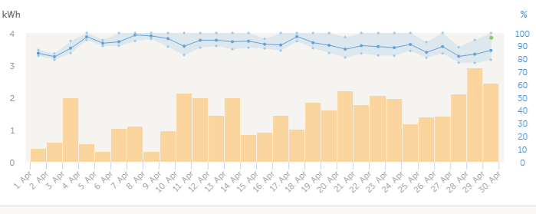
april
44652 | 0.44
44653 | 0.32
44654 | 1.08
44655 | 1.91
44656 | 0.19
44657 | 0.66
44658 | 1.09
44659 | 0.88
44660 | 0.49
44661 | 1.37
44662 | 1.86
44663 | 1.97
44664 | 1.6
44665 | 1.92
44666 | 0.81
44667 | 0.75
44668 | 1.46
44669 | 1.31
44670 | 1.94
44671 | 1.56
44672 | 2.42
44673 | 1.51
44674 | 2.93
44675 | 1.51
44676 | 0.83
44677 | 1.96
44678 | 0.72
44679 | 2.5
44680 | 3.14
44681 | 2.63
2022-04-10 | -2 | 7 | 2.5 | 3 | čiastočne zamračeno | 1.37
2022-04-11 | -2 | 10 | 4 | 4 | prevažne zamračeno | 1.86
2022-04-12 | -3 | 15 | 6 | 2 | prevažne jasno | 1.97
2022-04-13 | -1 | 19 | 9 | 1 | jasno | 1.6
Množstvo vyrobenej energie v marci a júli
2022-04-14 | 3 | 21 | 12 | 1 | jasno | 1.92
2022-04-15 | 3 | 15 | 9 | 4 | prevažne zamračeno | 0.81
2022-04-16 | 4 | 8 | 6 | 4 | prevažne zamračeno | 0.75
2022-04-17 | 4 | 9 | 6.5 | 2 | prevažne jasno | 1.46
2022-04-18 | 1 | 9 | 5 | 3 | čiastočne zamračeno | 1.31
2022-04-19 | -3 | 10 | 3.5 | 2 | prevažne jasno | 1.94
2022-04-20 | -4 | 3 | -0.5 | 3 | čiastočne zamračeno | 1.56
2022-04-21 | -1 | 6 | 2.5 | 2 | prevažne jasno | 2.42
2022-04-22 | 1 | 15 | 8 | 2 | prevažne jasno | 1.51
2022-04-23 | 7 | 17 | 12 | 3 | čiastočne zamračeno | 2.93
2022-04-24 | 7 | 18 | 12.5 | 4 | prevažne zamračeno | 1.51
2022-04-25 | 6 | 13 | 9.5 | 5 | zamračeno | 0.83
2022-04-26 | 7 | 15 | 11 | 3 | čiastočne zamračeno | 1.96
2022-04-27 | 7 | 11 | 9 | 5 | zamračeno | 0.72
2022-04-28 | 2 | 16 | 9 | 2 | prevažne jasno | 2.5
2022-04-29 | 2 | 17 | 9.5 | 2 | prevažne jasno | 3.14
2022-04-30 | 3 | 19 | 11 | 2 | prevažne jasno | 2.63 |  |  |  |  |  |  |  |  |  |  |  |  |  | júl
2022-05-01 | 6 | 19 | 12.5 | 2 | prevažne jasno | 1.92 |  |  |  |  |  |  |  |  |  |  |  | 2022-07-01 | 2.26 | prevažne jasno | 24.5
2022-05-02 | 6 | 20 | 13 | 3 | čiastočne zamračeno | 2.3 |  |  |  |  |  |  |  |  |  |  |  | 2022-07-02 | 0.73 | prevažne zamračeno | 16.5
2022-05-03 | 5 | 20 | 12.5 | 4 | prevažne zamračeno | 1.36 |  |  |  |  |  |  |  |  |  |  |  | 2022-07-03 | 3.17 | prevažne jasno | 20.5
2022-05-04 | 5 | 19 | 12 | 3 | čiastočne zamračeno | 1.63 |  |  |  |  |  |  |  |  |  |  |  | 2022-07-04 | 2.11 | prevažne jasno | 22.5
2022-05-05 | 9 | 21 | 15 | 3 | čiastočne zamračeno | 1.5 |  |  |  |  |  |  |  |  |  |  |  | 2022-07-05 | 0.53 | zamračeno | 18.5
2022-05-06 | 11 | 17 | 14 | 4 | prevažne zamračeno | 1.04 |  |  |  |  |  |  |  |  |  |  |  | 2022-07-06 | 2.61 | prevažne jasno | 17.5
2022-05-07 | 10 | 18 | 14 | 3 | čiastočne zamračeno | 1.59 |  |  |  |  |  |  |  |  |  |  |  | 2022-07-07 | 1.48 | čiastočne zamračeno | 15.5
máj
44682 | 1.92
44683 | 2.3
44684 | 1.36
44685 | 1.63
44686 | 1.5
44687 | 1.04
44688 | 1.59
44689 | 1.96
44690 | 2.36
44691 | 2.01
44692 | 2.16
44693 | 1.85
44694 | 1.82
44695 | 1.81
44696 | 1.74
44697 | 2.46
44698 | 0.84
44699 | 2.53
44700 | 1.76
44701 | 1.97
44702 | 2.2
44703 | 1.63
44704 | 2.04
44705 | 1.45
44706 | 0.59
44707 | 2.4
44708 | 2.11
44709 | 2.17
44710 | 2.08
44711 | 2.2
44712 | 1.73
2022-05-08 | 10 | 20 | 15 | 2 | prevažne jasno | 1.96 |  |  |  |  |  |  |  |  |  |  |  | 2022-07-08 | 2.57 | prevažne jasno | 17.5
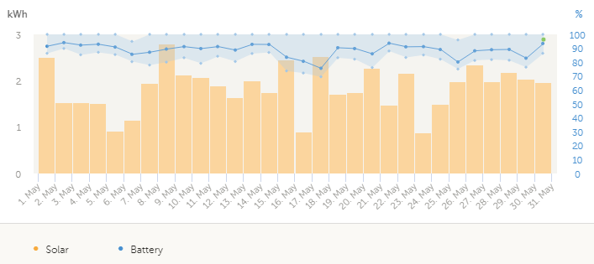
2022-05-09 | 7 | 21 | 14 | 2 | prevažne jasno | 2.36 |  |  |  |  |  |  |  |  |  |  |  | 2022-07-09 | 1.88 | prevažne jasno | 17.5
2022-05-10 | 5 | 23 | 14 | 2 | prevažne jasno | 2.01 |  |  |  |  |  |  |  |  |  |  |  | 2022-07-10 | 1.74 | čiastočne zamračeno | 14.5
2022-05-11 | 6 | 25 | 15.5 | 2 | prevažne jasno | 2.16 |  |  |  |  |  |  |  |  |  |  |  | 2022-07-11 | 2.16 | prevažne jasno | 14.5
2022-05-12 | 9 | 27 | 18 | 2 | prevažne jasno | 1.85 |  |  |  |  |  |  |  |  |  |  |  | 2022-07-12 | 2.08 | čiastočne zamračeno | 16
2022-05-13 | 11 | 22 | 16.5 | 3 | čiastočne zamračeno | 1.82 |  |  |  |  |  |  |  |  |  |  |  | 2022-07-13 | 1.51 | prevažne jasno | 18
2022-05-14 | 8 | 21 | 14.5 | 3 | čiastočne zamračeno | 1.81 |  |  |  |  |  |  |  |  |  |  |  | 2022-07-14 | 1.67 | jasno | 23
2022-05-15 | 6 | 22 | 14 | 2 | prevažne jasno | 1.74 |  |  |  |  |  |  |  |  |  |  |  | 2022-07-15 | 1.53 | prevažne jasno | 17
2022-05-16 | 7 | 25 | 16 | 2 | prevažne jasno | 2.46 |  |  |  |  |  |  |  |  |  |  |  | 2022-07-16 | 2.75 | prevažne jasno | 16
2022-05-17 | 8 | 17 | 12.5 | 4 | prevažne zamračeno | 0.84 |  |  |  |  |  |  |  |  |  |  |  | 2022-07-17 | 3.34 | jasno | 15
2022-05-18 | 5 | 20 | 12.5 | 1 | jasno | 2.53 |  |  |  |  |  |  |  |  |  |  |  | 2022-07-18 | 2.48 | jasno | 17.5
2022-05-19 | 3 | 23 | 13 | 1 | jasno | 1.76 |  |  |  |  |  |  |  |  |  |  |  | 2022-07-19 | 2.53 | jasno | 21.5
2022-05-20 | 6 | 26 | 16 | 2 | prevažne jasno | 1.97 |  |  |  |  |  |  |  |  |  |  |  | 2022-07-20 | 2.5 | jasno | 23
2022-05-21 | 9 | 22 | 15.5 | 2 | prevažne jasno | 2.2 |  |  |  |  |  |  |  |  |  |  |  | 2022-07-21 | 2.86 | jasno | 25
2022-05-22 | 7 | 19 | 13 | 3 | čiastočne zamračeno | 1.63 |  |  |  |  |  |  |  |  |  |  |  | 2022-07-22 | 1.83 | jasno | 25
2022-05-23 | 5 | 21 | 13 | 2 | prevažne jasno | 2.04 |  |  |  |  |  |  |  |  |  |  |  | 2022-07-23 | 1.73 | jasno | 25.5
2022-05-24 | 10 | 20 | 15 | 4 | prevažne zamračeno | 1.45 |  |  |  |  |  |  |  |  |  |  |  | 2022-07-24 | 2.64 | prevažne jasno | 21
2022-05-25 | 10 | 18 | 14 | 5 | zamračeno | 0.59 |  |  |  |  |  |  |  |  |  |  |  | 2022-07-25 | 2.7 | jasno | 22
2022-05-26 | 9 | 21 | 15 | 3 | čiastočne zamračeno | 2.4 |  |  |  |  |  |  |  |  |  |  |  | 2022-07-26 | 0.8 | prevažne zamračeno | 18.5
2022-05-27 | 7 | 22 | 14.5 | 3 | čiastočne zamračeno | 2.11 |  |  |  |  |  |  |  |  |  |  |  | 2022-07-27 | 2.41 | prevažne jasno | 20.5
2022-05-28 | 5 | 17 | 11 | 2 | prevažne jasno | 2.17 |  |  |  |  |  |  |  |  |  |  |  | 2022-07-28 | 1.66 | prevažne jasno | 21
2022-05-29 | 2 | 18 | 10 | 2 | prevažne jasno | 2.08 |  |  |  |  |  |  |  |  |  |  |  | 2022-07-29 | 1.6 | čiastočne zamračeno | 22
2022-05-30 | 8 | 19 | 13.5 | 2 | prevažne jasno | 2.2 |  |  |  |  |  |  |  |  |  |  |  | 2022-07-30 | 0.5 | zamračeno | 18
2022-05-31 | 5 | 23 | 14 | 2 | prevažne jasno | 1.73 |  |  |  |  |  |  |  |  |  |  |  | 2022-07-31 | 0.31 | zamračeno | 15
2022-06-01 | 11 | 23 | 17 | 3 | čiastočne zamračeno | 2.08 |  |  |  |  |  |  |  |  |  |  |  |  | 60.67
2022-06-02 | 9 | 23 | 16 | 2 | prevažne jasno | 2.13
2022-06-03 | 7 | 27 | 17 | 1 | jasno | 2.46
2022-06-04 | 14 | 25 | 19.5 | 2 | prevažne jasno | 2.02
2022-06-05 | 14 | 27 | 20.5 | 2 | prevažne jasno | 2.39
2022-06-06 | 14 | 24 | 19 | 2 | prevažne jasno | 2.11
2022-06-07 | 12 | 27 | 19.5 | 2 | prevažne jasno | 2.15
2022-06-08 | 15 | 22 | 18.5 | 4 | prevažne zamračeno | 1.12
2022-06-09 | 13 | 23 | 18 | 3 | čiastočne zamračeno | 2.03
2022-06-10 | 14 | 20 | 17 | 4 | prevažne zamračeno | 1.36
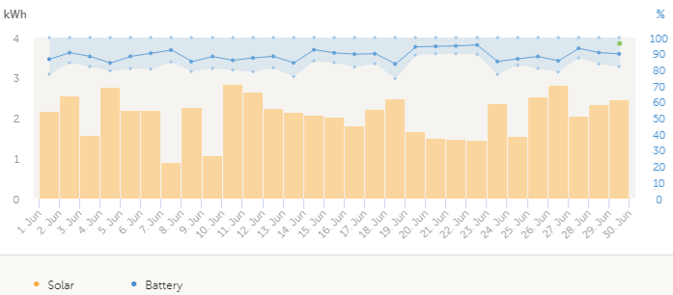
2022-06-11 | 12 | 23 | 17.5 | 1 | jasno | 2.69
jún
44713 | 2.08
44714 | 2.13
44715 | 2.46
44716 | 2.02
44717 | 2.39
44718 | 2.11
44719 | 2.15
44720 | 1.12
44721 | 2.03
44722 | 1.36
44723 | 2.69
44724 | 2.66
44725 | 2.23
44726 | 2.34
44727 | 1.89
44728 | 2.01
44729 | 1.85
44730 | 2.06
44731 | 2.65
44732 | 1.55
44733 | 1.49
44734 | 1.44
44735 | 1.46
44736 | 2.46
44737 | 1.94
44738 | 2.52
44739 | 2.84
44740 | 2.04
44741 | 2.23
44742 | 2.54
2022-06-12 | 10 | 26 | 18 | 1 | jasno | 2.66
2022-06-13 | 11 | 23 | 17 | 2 | prevažne jasno | 2.23
2022-06-14 | 10 | 20 | 15 | 3 | čiastočne zamračeno | 2.34
2022-06-15 | 8 | 24 | 16 | 2 | prevažne jasno | 1.89
2022-06-16 | 9 | 26 | 17.5 | 2 | prevažne jasno | 2.01
2022-06-17 | 11 | 22 | 16.5 | 3 | čiastočne zamračeno | 1.85
2022-06-18 | 10 | 26 | 18 | 2 | prevažne jasno | 2.06
2022-06-19 | 12 | 29 | 20.5 | 1 | jasno | 2.65
2022-06-20 | 13 | 30 | 21.5 | 1 | jasno | 1.55
2022-06-21 | 10 | 20 | 15 | 2 | prevažne jasno | 1.49
2022-06-22 | 8 | 25 | 16.5 | 2 | prevažne jasno | 1.44
2022-06-23 | 11 | 26 | 18.5 | 2 | prevažne jasno | 1.46
2022-06-24 | 11 | 28 | 19.5 | 1 | jasno | 2.46
2022-06-25 | 15 | 28 | 21.5 | 2 | prevažne jasno | 1.94
2022-06-26 | 15 | 31 | 23 | 2 | prevažne jasno | 2.52
2022-06-27 | 17 | 32 | 24.5 | 1 | jasno | 2.84
2022-06-28 | 16 | 27 | 21.5 | 3 | čiastočne zamračeno | 2.04
2022-06-29 | 17 | 33 | 25 | 2 | prevažne jasno | 2.23
2022-06-30 | 17 | 35 | 26 | 2 | prevažne jasno | 2.54
2022-07-01 | 17 | 32 | 24.5 | 2 | prevažne jasno | 2.26
2022-07-02 | 13 | 20 | 16.5 | 4 | prevažne zamračeno | 0.73
2022-07-03 | 12 | 29 | 20.5 | 2 | prevažne jasno | 3.17
2022-07-04 | 14 | 31 | 22.5 | 2 | prevažne jasno | 2.11
2022-07-05 | 17 | 20 | 18.5 | 5 | zamračeno | 0.53
2022-07-06 | 12 | 23 | 17.5 | 2 | prevažne jasno | 2.61
2022-07-07 | 10 | 21 | 15.5 | 3 | čiastočne zamračeno | 1.48
2022-07-08 | 13 | 22 | 17.5 | 2 | prevažne jasno | 2.57
2022-07-09 | 13 | 22 | 17.5 | 2 | prevažne jasno | 1.88
2022-07-10 | 11 | 18 | 14.5 | 3 | čiastočne zamračeno | 1.74
2022-07-11 | 10 | 19 | 14.5 | 2 | prevažne jasno | 2.16
2022-07-12 | 9 | 23 | 16 | 3 | čiastočne zamračeno | 2.08
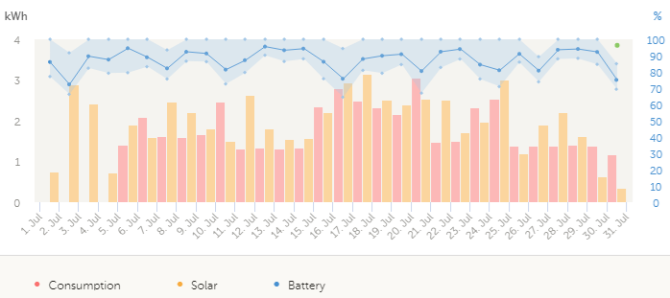
Júl
44743 | 2.26
44744 | 0.73
44745 | 3.17
44746 | 2.11
44747 | 0.53
44748 | 2.61
44749 | 1.48
44750 | 2.57
44751 | 1.88
44752 | 1.74
44753 | 2.16
44754 | 2.08
44755 | 1.51
44756 | 1.67
44757 | 1.53
44758 | 2.75
44759 | 3.34
44760 | 2.48
44761 | 2.53
44762 | 2.5
44763 | 2.86
44764 | 1.83
44765 | 1.73
44766 | 2.64
44767 | 2.7
44768 | 0.8
44769 | 2.41
44770 | 1.66
44771 | 1.6
44772 | 0.5
44773 | 0.31
2022-07-13 | 9 | 27 | 18 | 2 | prevažne jasno | 1.51
2022-07-14 | 16 | 30 | 23 | 1 | jasno | 1.67
2022-07-15 | 11 | 23 | 17 | 2 | prevažne jasno | 1.53
2022-07-16 | 9 | 23 | 16 | 2 | prevažne jasno | 2.75
2022-07-17 | 8 | 22 | 15 | 1 | jasno | 3.34
2022-07-18 | 8 | 27 | 17.5 | 1 | jasno | 2.48
2022-07-19 | 12 | 31 | 21.5 | 1 | jasno | 2.53
2022-07-20 | 13 | 33 | 23 | 1 | jasno | 2.5
2022-07-21 | 15 | 35 | 25 | 1 | jasno | 2.86
2022-07-22 | 16 | 34 | 25 | 1 | jasno | 1.83
2022-07-23 | 17 | 34 | 25.5 | 1 | jasno | 1.73
2022-07-24 | 14 | 28 | 21 | 2 | prevažne jasno | 2.64
2022-07-25 | 12 | 32 | 22 | 1 | jasno | 2.7
2022-07-26 | 13 | 24 | 18.5 | 4 | prevažne zamračeno | 0.8
2022-07-27 | 14 | 27 | 20.5 | 2 | prevažne jasno | 2.41
2022-07-28 | 15 | 27 | 21 | 2 | prevažne jasno | 1.66
2022-07-29 | 14 | 30 | 22 | 3 | čiastočne zamračeno | 1.6
2022-07-30 | 16 | 20 | 18 | 5 | zamračeno | 0.5
2022-07-31 | 14 | 16 | 15 | 5 | zamračeno | 0.31
2022-08-01 | 13 | 25 | 19 | 3 | čiastočne zamračeno | 1.73
2022-08-02 | 14 | 26 | 20 | 2 | prevažne jasno | 1.47
2022-08-03 | 13 | 28 | 20.5 | 2 | prevažne jasno | 1.27
2022-08-04 | 13 | 30 | 21.5 | 1 | jasno | 1.66
2022-08-05 | 14 | 32 | 23 | 1 | jasno | 1.64
2022-08-06 | 17 | 22 | 19.5 | 5 | zamračeno | 0.33
2022-08-07 | 14 | 23 | 18.5 | 2 | prevažne jasno | 1.92
2022-08-08 | 14 | 25 | 19.5 | 2 | prevažne jasno | 1.05
2022-08-09 | 13 | 25 | 19 | 1 | jasno | 1.37
2022-08-10 | 12 | 25 | 18.5 | 2 | prevažne jasno | 1.29
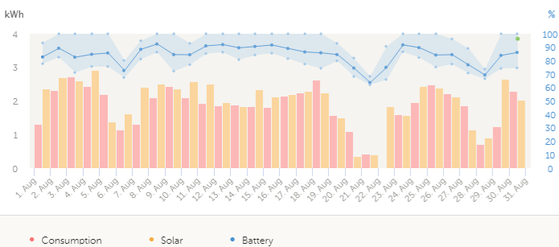
2022-08-11 | 11 | 25 | 18 | 2 | prevažne jasno | 1.43
august
44774 | 1.84
44775 | 2.5
44776 | 2.6
44777 | 2.95
44778 | 2.87
44779 | 0.67
44780 | 2.48
44781 | 1.94
44782 | 2.63
44783 | 2.39
44784 | 2.71
44785 | 2.06
44786 | 2.04
44787 | 1.94
44788 | 2.26
44789 | 2.01
44790 | 2.38
44791 | 2.57
44792 | 2.26
44793 | 0.63
44794 | 0.32
44795 | 0.84
44796 | 1.83
44797 | 2.16
44798 | 2.24
44799 | 2.63
44800 | 1.79
44801 | 0.71
44802 | 1.57
44803 | 2.53
44804 | 1.72
2022-08-12 | 11 | 26 | 18.5 | 2 | prevažne jasno | 1.15
2022-08-13 | 13 | 25 | 19 | 3 | čiastočne zamračeno | 0.95
2022-08-14 | 16 | 28 | 22 | 2 | prevažne jasno | 1.19
2022-08-15 | 14 | 30 | 22 | 2 | prevažne jasno | 1.26
2022-08-16 | 15 | 29 | 22 | 3 | čiastočne zamračeno | 1.03
2022-08-17 | 15 | 31 | 23 | 2 | prevažne jasno | 1.25
2022-08-18 | 16 | 33 | 24.5 | 2 | prevažne jasno | 1.46
2022-08-19 | 17 | 33 | 25 | 1 | jasno | 1.1
2022-08-20 | 18 | 22 | 20 | 5 | zamračeno | 0.31
2022-08-21 | 16 | 21 | 18.5 | 5 | zamračeno | 0.17
2022-08-22 | 16 | 21 | 18.5 | 4 | prevažne zamračeno | 0.84
2022-08-23 | 16 | 25 | 20.5 | 3 | čiastočne zamračeno | 1.73
2022-08-24 | 15 | 26 | 20.5 | 2 | prevažne jasno | 0.84
2022-08-25 | 17 | 30 | 23.5 | 2 | prevažne jasno | 1.29
2022-08-26 | 18 | 30 | 24 | 2 | prevažne jasno | 1.4
2022-08-27 | 15 | 28 | 21.5 | 2 | prevažne jasno | 0.77
2022-08-28 | 15 | 25 | 20 | 1 | jasno | 0.31
2022-08-29 | 14 | 24 | 19 | 3 | čiastočne zamračeno | 1.55
2022-08-30 | 12 | 25 | 18.5 | 2 | prevažne jasno | 1.23
2022-08-31 | 11 | 22 | 16.5 | 1 | jasno | 1.15
2022-09-01 | 9 | 21 | 15 | 2 | prevažne jasno | 1.49
2022-09-02 | 8 | 21 | 14.5 | 2 | prevažne jasno | 1.23
2022-09-03 | 7 | 24 | 15.5 | 2 | prevažne jasno | 1.31
2022-09-04 | 11 | 19 | 15 | 4 | prevažne zamračeno | 0.36
2022-09-05 | 11 | 24 | 17.5 | 2 | prevažne jasno | 1.4
2022-09-06 | 10 | 25 | 17.5 | 2 | prevažne jasno | 1.1
2022-09-07 | 12 | 26 | 19 | 2 | prevažne jasno | 1.41
2022-09-08 | 13 | 28 | 20.5 | 2 | prevažne jasno | 1.07
2022-09-09 | 14 | 24 | 19 | 2 | prevažne jasno | 1.5
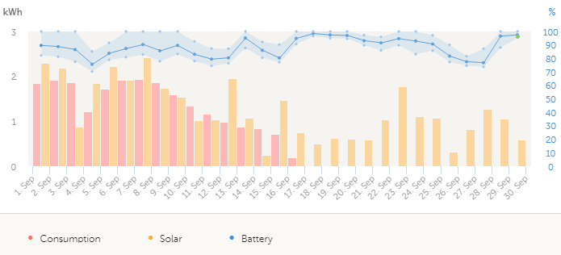
2022-09-10 | 11 | 21 | 16 | 4 | prevažne zamračeno | 0.62
september
44805 | 2.07
44806 | 2.25
44807 | 2.26
44808 | 0.76
44809 | 2.1
44810 | 2.03
44811 | 2.38
44812 | 1.97
44813 | 2.04
44814 | 1.26
44815 | 1.14
44816 | 1.26
44817 | 1.88
44818 | 0.36
44819 | 0.52
44820 | 1.5
44821 | 0.55
44822 | 0.51
44823 | 0.68
44824 | 0.6
44825 | 0.84
44826 | 1.46
44827 | 1.2
44828 | 1.41
44829 | 0.62
44830 | 0.56
44831 | 0.48
44832 | 1.88
44833 | 0.79
44834 | 0.43
2022-09-11 | 12 | 19 | 15.5 | 4 | prevažne zamračeno | 0.76
2022-09-12 | 8 | 18 | 13 | 3 | čiastočne zamračeno | 0.92
2022-09-13 | 8 | 20 | 14 | 3 | čiastočne zamračeno | 1.52
2022-09-14 | 11 | 15 | 13 | 5 | zamračeno | 0.19
2022-09-15 | 13 | 20 | 16.5 | 5 | zamračeno | 0.28
2022-09-16 | 11 | 17 | 14 | 3 | čiastočne zamračeno | 1.32
2022-09-17 | 8 | 13 | 10.5 | 4 | prevažne zamračeno | 0.55
2022-09-18 | 7 | 11 | 9 | 5 | zamračeno | 0.51
2022-09-19 | 7 | 12 | 9.5 | 5 | zamračeno | 0.68
2022-09-20 | 7 | 12 | 9.5 | 4 | prevažne zamračeno | 0.6
2022-09-21 | 7 | 13 | 10 | 4 | prevažne zamračeno | 0.84
2022-09-22 | 5 | 14 | 9.5 | 3 | čiastočne zamračeno | 1.46
2022-09-23 | 4 | 14 | 9 | 3 | čiastočne zamračeno | 1.2
2022-09-24 | 3 | 16 | 9.5 | 3 | čiastočne zamračeno | 1.41
2022-09-25 | 8 | 16 | 12 | 5 | zamračeno | 0.62
2022-09-26 | 9 | 17 | 13 | 5 | zamračeno | 0.56
2022-09-27 | 9 | 13 | 11 | 5 | zamračeno | 0.48
2022-09-28 | 6 | 15 | 10.5 | 3 | čiastočne zamračeno | 1.88
2022-09-29 | 7 | 15 | 11 | 4 | prevažne zamračeno | 0.79
2022-09-30 | 9 | 15 | 12 | 5 | zamračeno | 0.43
2022-10-01 | 10 | 14 | 12 | 5 | zamračeno | 0.22
2022-10-02 | 10 | 16 | 13 | 3 | čiastočne zamračeno | 1.28
2022-10-03 | 8 | 13 | 10.5 | 4 | prevažne zamračeno | 0.99
2022-10-04 | 5 | 15 | 10 | 4 | prevažne zamračeno | 1.06
2022-10-05 | 5 | 16 | 10.5 | 3 | čiastočne zamračeno | 1.17
2022-10-06 | 6 | 20 | 13 | 2 | prevažne jasno | 1.8
2022-10-07 | 8 | 22 | 15 | 3 | čiastočne zamračeno | 1.43
2022-10-08 | 7 | 18 | 12.5 | 3 | čiastočne zamračeno | 1.93
2022-10-09 | 4 | 15 | 9.5 | 2 | prevažne jasno | 2.19
2022-10-10 | 3 | 18 | 10.5 | 2 | prevažne jasno | 2.11
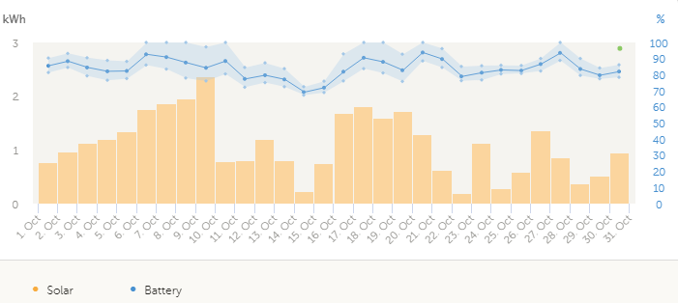
2022-10-11 | 5 | 16 | 10.5 | 4 | prevažne zamračeno | 0.54
október
44835 | 0.22
44836 | 1.28
44837 | 0.99
44838 | 1.06
44839 | 1.17
44840 | 1.8
44841 | 1.43
44842 | 1.93
44843 | 2.19
44844 | 2.11
44845 | 0.54
44846 | 1.33
44847 | 0.92
44848 | 0.2
44849 | 0.51
44850 | 0.97
44851 | 1.77
44852 | 2.06
44853 | 1.06
44854 | 2.18
44855 | 0.89
44856 | 0.3
44857 | 0.73
44858 | 0.64
44859 | 0.58
44860 | 1.03
44861 | 1.29
44862 | 0.34
44863 | 0.51
44864 | 0.84
44865 | 1.04
2022-10-12 | 4 | 17 | 10.5 | 3 | čiastočne zamračeno | 1.33
2022-10-13 | 5 | 16 | 10.5 | 4 | prevažne zamračeno | 0.92
2022-10-14 | 7 | 12 | 9.5 | 5 | zamračeno | 0.2
2022-10-15 | 8 | 17 | 12.5 | 4 | prevažne zamračeno | 0.51
2022-10-16 | 9 | 18 | 13.5 | 4 | prevažne zamračeno | 0.97
2022-10-17 | 5 | 20 | 12.5 | 2 | prevažne jasno | 1.77
2022-10-18 | 5 | 20 | 12.5 | 2 | prevažne jasno | 2.06
2022-10-19 | 4 | 14 | 9 | 3 | čiastočne zamračeno | 1.06
2022-10-20 | 0 | 14 | 7 | 2 | prevažne jasno | 2.18
2022-10-21 | 0 | 13 | 6.5 | 3 | čiastočne zamračeno | 0.89
2022-10-22 | 4 | 10 | 7 | 5 | zamračeno | 0.3
2022-10-23 | 8 | 15 | 11.5 | 4 | prevažne zamračeno | 0.73
2022-10-24 | 8 | 16 | 12 | 4 | prevažne zamračeno | 0.64
2022-10-25 | 7 | 17 | 12 | 4 | prevažne zamračeno | 0.58
2022-10-26 | 7 | 17 | 12 | 4 | prevažne zamračeno | 1.03
2022-10-27 | 8 | 17 | 12.5 | 4 | prevažne zamračeno | 1.29
2022-10-28 | 9 | 13 | 11 | 5 | zamračeno | 0.34
2022-10-29 | 11 | 13 | 12 | 5 | zamračeno | 0.51
2022-10-30 | 9 | 17 | 13 | 4 | prevažne zamračeno | 0.84
2022-10-31 | 8 | 16 | 12 | 3 | čiastočne zamračeno | 1.04
2022-11-01 | 9 | 12 | 10.5 | 3 | čiastočne zamračeno | 0.24
2022-11-02 | 3 | 15 | 9 | 3 | čiastočne zamračeno | 0.75
2022-11-03 | 3 | 15 | 9 | 3 | čiastočne zamračeno | 0.65
2022-11-04 | 5 | 13 | 9 | 4 | prevažne zamračeno | 0.23
2022-11-05 | 8 | 9 | 8.5 | 5 | zamračeno | 0.06
2022-11-06 | 8 | 11 | 9.5 | 3 | čiastočne zamračeno | 0.46
2022-11-07 | 4 | 11 | 7.5 | 4 | prevažne zamračeno | 0.3
2022-11-08 | 3 | 13 | 8 | 3 | čiastočne zamračeno | 1.08
2022-11-09 | 2 | 13 | 7.5 | 4 | prevažne zamračeno | 0.83
2022-11-10 | 1 | 11 | 6 | 5 | zamračeno | 0.2
2022-11-11 | 2 | 9 | 5.5 | 4 | prevažne zamračeno | 0.51
2022-11-12 | 0 | 14 | 7 | 2 | prevažne jasno | 0.89
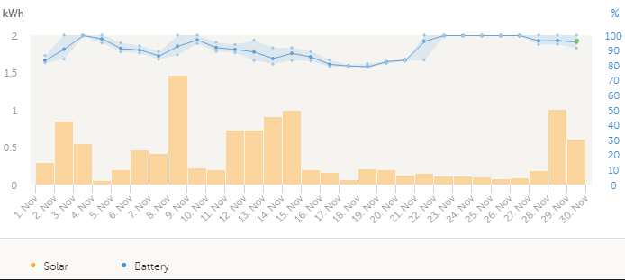
2022-11-13 | -1 | 12 | 5.5 | 3 | čiastočne zamračeno | 0.87
2022-11-14 | 0 | 11 | 5.5 | 3 | čiastočne zamračeno | 0.94
2022-11-15 | 1 | 9 | 5 | 4 | prevažne zamračeno | 0.42
november
44866 | 0.24
44867 | 0.75
44868 | 0.65
44869 | 0.23
44870 | 0.06
44871 | 0.46
44872 | 0.3
44873 | 1.08
44874 | 0.83
44875 | 0.2
44876 | 0.51
44877 | 0.89
44878 | 0.87
44879 | 0.94
44880 | 0.42
44881 | 0.18
44882 | 0.11
44883 | 0.03
44884 | 0.34
44885 | 0.17
44886 | 0.1
44887 | 0.18
44888 | 0.09
44889 | 0.1
44890 | 0.13
44891 | 0.06
44892 | 0.18
44893 | 0.54
44894 | 0.87
44895 | 0.57
2022-11-16 | 4 | 10 | 7 | 5 | zamračeno | 0.18
2022-11-17 | 3 | 6 | 4.5 | 5 | zamračeno | 0.11
2022-11-18 | -1 | 5 | 2 | 5 | zamračeno | 0.03
2022-11-19 | -3 | 0 | -1.5 | 4 | prevažne zamračeno | 0.34
2022-11-20 | -1 | 2 | 0.5 | 5 | zamračeno | 0.17
2022-11-21 | 1 | 4 | 2.5 | 5 | zamračeno | 0.1
2022-11-22 | -1 | 6 | 2.5 | 5 | zamračeno | 0.18
2022-11-23 | 1 | 6 | 3.5 | 5 | zamračeno | 0.09
2022-11-24 | 1 | 5 | 3 | 5 | zamračeno | 0.1
2022-11-25 | 1 | 6 | 3.5 | 4 | prevažne zamračeno | 0.13
2022-11-26 | 4 | 6 | 5 | 5 | zamračeno | 0.06
2022-11-27 | 0 | 7 | 3.5 | 5 | zamračeno | 0.18
2022-11-28 | -3 | 6 | 1.5 | 4 | prevažne zamračeno | 0.54
2022-11-29 | -4 | 7 | 1.5 | 4 | prevažne zamračeno | 0.87
2022-11-30 | -3 | 5 | 1 | 4 | prevažne zamračeno | 0.57
2022-12-01 | -3 | 4 | 0.5 | 1 | jasno | 1.2
2022-12-02 | -3 | 2 | -0.5 | 1 | jasno | 0.37
2022-12-03 | -1 | 6 | 2.5 | 3 | čiastočne zamračeno | 0.73
2022-12-04 | -2 | 10 | 4 | 2 | prevažne jasno | 1.62
2022-12-05 | 5 | 9 | 7 | 3 | čiastočne zamračeno | 0.62
2022-12-06 | 1 | 5 | 3 | 5 | zamračeno | 0.1
2022-12-07 | 1 | 3 | 2 | 5 | zamračeno | 0.1
2022-12-08 | 1 | 4 | 2.5 | 5 | zamračeno | 0.17
2022-12-09 | 1 | 4 | 2.5 | 5 | zamračeno | 0.31
2022-12-10 | 1 | 3 | 2 | 4 | prevažne zamračeno | 0.16
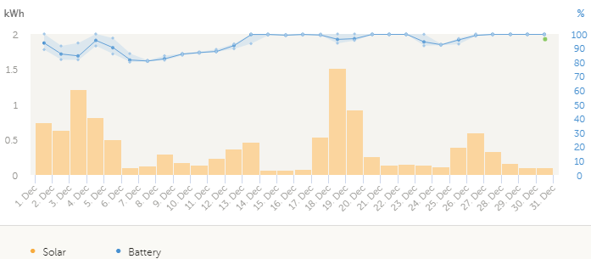
december
44896 | 1.2
44897 | 0.37
44898 | 0.73
44899 | 1.62
44900 | 0.62
44901 | 0.1
44902 | 0.1
44903 | 0.17
44904 | 0.31
44905 | 0.16
44906 | 0.11
44907 | 0.4
44908 | 0.57
44909 | 0.1
44910 | 0.05
44911 | 0.09
44912 | 0.05
44913 | 1.23
44914 | 1.46
44915 | 0.44
44916 | 0.18
44917 | 0.13
44918 | 0.2
44919 | 0.09
44920 | 0.34
44921 | 0.67
44922 | 0.28
44923 | 0.2
44924 | 0.15
44925 | 0.11
44926 | 0.11
2022-12-11 | -3 | 1 | -1 | 4 | prevažne zamračeno | 0.11
2022-12-12 | -4 | -3 | -3.5 | 5 | zamračeno | 0.4
2022-12-13 | -12 | -3 | -7.5 | 3 | čiastočne zamračeno | 0.57
2022-12-14 | -12 | -2 | -7 | 5 | zamračeno | 0.1
2022-12-15 | -2 | 0 | -1 | 5 | zamračeno | 0.05
2022-12-16 | -2 | 2 | 0 | 5 | zamračeno | 0.09
2022-12-17 | -10 | -3 | -6.5 | 5 | zamračeno | 0.05
2022-12-18 | -12 | -4 | -8 | 1 | jasno | 1.23
2022-12-19 | -14 | -2 | -8 | 1 | jasno | 1.46
2022-12-20 | -4 | 0 | -2 | 1 | jasno | 0.44
2022-12-21 | -3 | 2 | -0.5 | 3 | čiastočne zamračeno | 0.18
2022-12-22 | 0 | 1 | 0.5 | 5 | zamračeno | 0.13
2022-12-23 | 0 | 2 | 1 | 5 | zamračeno | 0.2
2022-12-24 | 0 | 6 | 3 | 4 | prevažne zamračeno | 0.09
2022-12-25 | 1 | 4 | 2.5 | 5 | zamračeno | 0.34
2022-12-26 | 3 | 9 | 6 | 4 | prevažne zamračeno | 0.67
2022-12-27 | -3 | 7 | 2 | 4 | prevažne zamračeno | 0.28
2022-12-28 | -4 | 1 | -1.5 | 4 | prevažne zamračeno | 0.2
2022-12-29 | -5 | 6 | 0.5 | 3 | čiastočne zamračeno | 0.15
2022-12-30 | -2 | 5 | 1.5 | 3 | čiastočne zamračeno | 0.11
2022-12-31 | 1 | 7 | 4 | 5 | zamračeno | 0.11

